Bài Test
Thực hiện Test nâng cấp hệ điều hành của Server từ WinServer 2012 lên Winserver 2022 thì Server mới có giữ nguyên về cơ sở dữ liệu AD, Polycy hay không.

Thực hiện


Phần 1: Tạo ra môi trường như hiện tại thực tế.
Bước 1: | 1 miền có 1 Winserver 2012 quản lý và 1 máy Client win 10



 |  |  |  |  |  |  |  |  | Client.(.1.9)

Bước 2: | Tạo ra các OU và chính sách. |  |  |  |  | Winserver 2012
 | Tạo ra OU: IT và KETOAN , và các User IT, Kế toán để phân quyền cho data |  |  |  |  | .1.2
Link phân quyền cho User: |  | https://www.youtube.com/watch?v=7MwSk0jJgcY
 |  |  |  |  |  |  | vấn đề nằm ở Map ổ đĩa.
 | Tạo ra chính sách Map ổ đĩa

Phần 2: Thực hiện cấu hình Migrate. |  |  | https://www.youtube.com/watch?v=1fWR6aOyPg4

Phần 3: | https://answers.microsoft.com/en-us/windowserver/forum/all/server-2012-to-2022-migration/73be7bc7-d7ff-42a4-8914-049b252b65bf

Chuyển 5 Role từ PDC sang ADC. |  |  | https://khoserver.com/huong-dan-chuyen-5-fsmo-roles-tu-pdc-sang-adc/ |  | Link hướng dẫn chuyển 5 Role: |  |  | https://blog.netwrix.com/transfer-fsmo-roles/

Cách chuyển 5 Role |  |  | https://blog.netwrix.com/transfer-fsmo-roles/ | Chuyển bằng giao diện | Kết quả vẫn OK mà, cần gì chuyển nâng cấp Server Shema nhỉ.

 |  |  |  | chuyển bằng câu lệnh | Không cần nâng cấp Server Schema

Sheet2
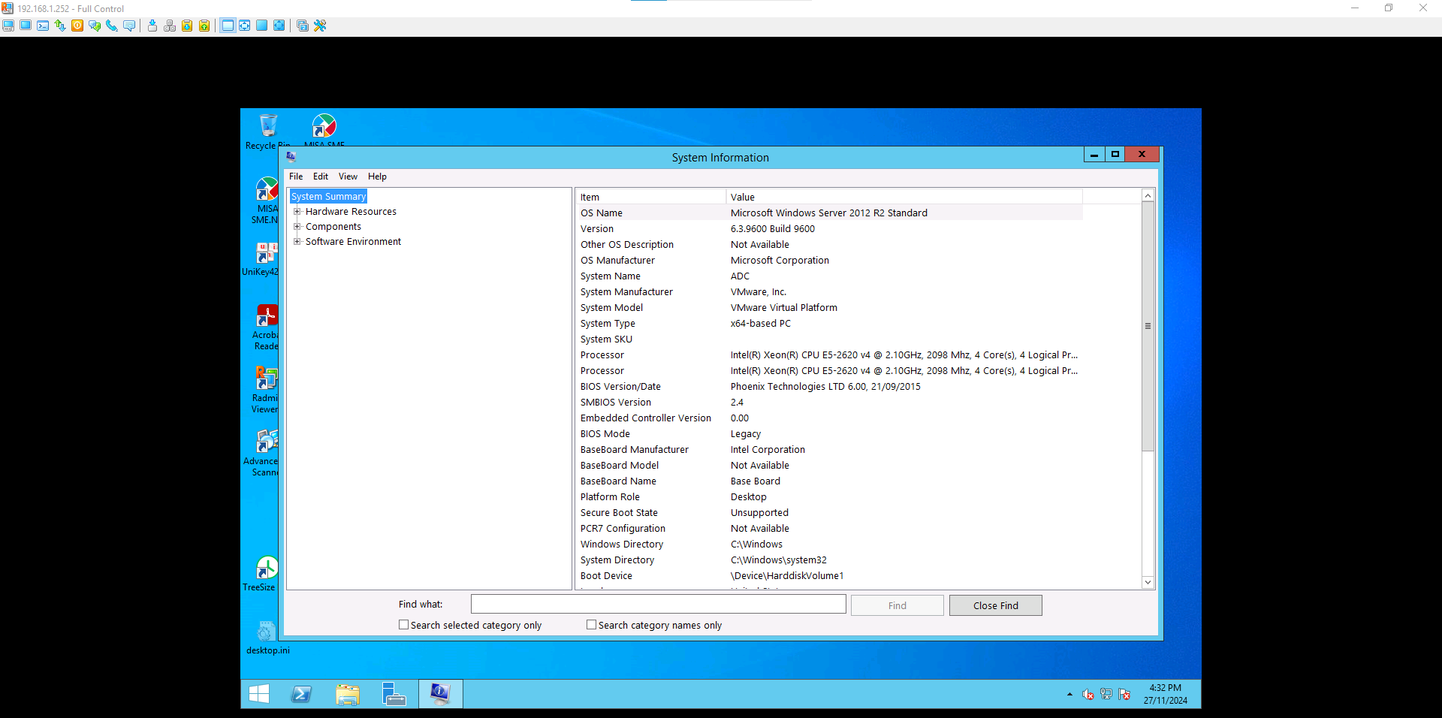

Phân biệt các chế độ Card mạng
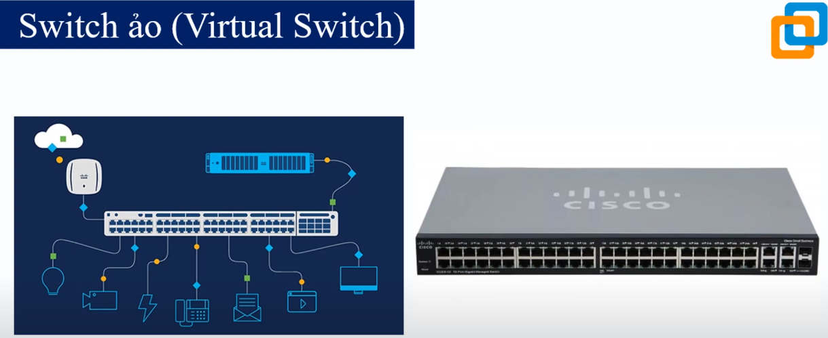

Sheet5
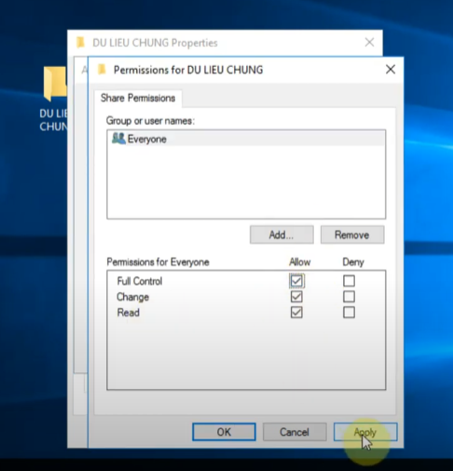
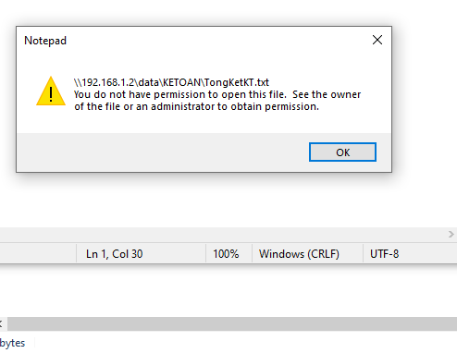

 | đã phân quyền thư mục thành công

 | bây h map ổ để tạo đường dẫn

Đầu tiên là Sharing thư mục bên ngoài.

Chính sách Map ổ đĩa.
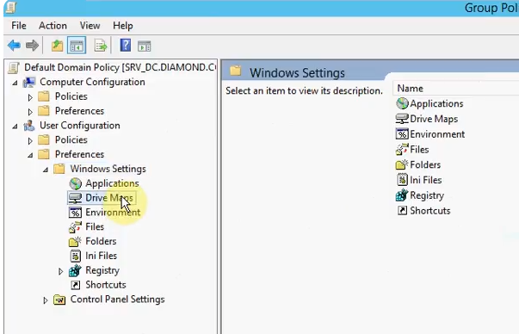
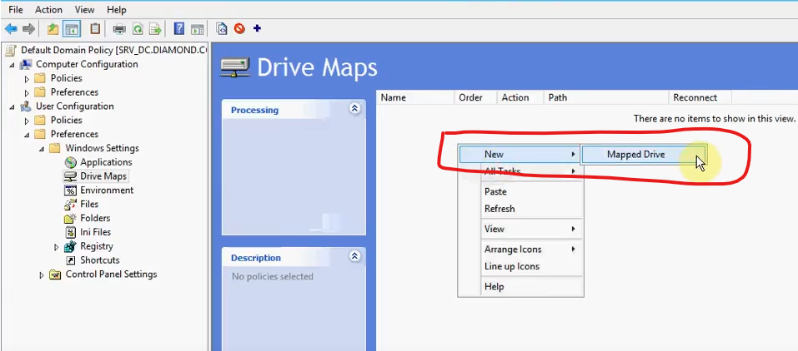
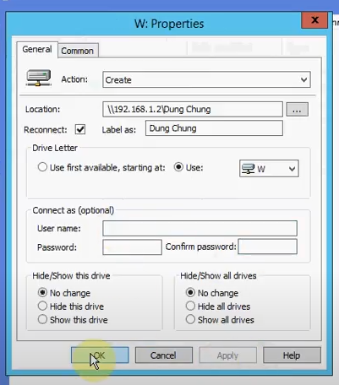
Map ổ đĩa: | https://jotelulu.com/en-gb/support/tutorials/how-to-configure-a-gpo-for-mapping-shared-drives/

Video: | https://www.youtube.com/watch?v=qAcbQKDJloY

Sheet3
